t-2, PFS A vs B
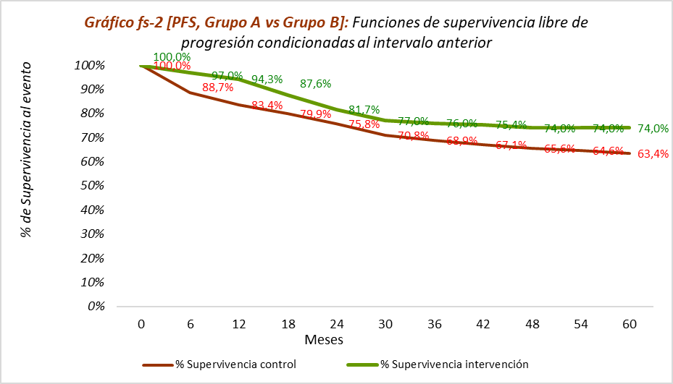
Calculadora del "Tiempo de Supervivencia Libre de Evento" (tSLEv) y de la "Prolongación del Tiempo de Supervivencia Libre de Evento (PtSLEv)"

20210501-ECA Prodige23, m60 CáRect-ava [NeoAdy vs no] +USU, +PFS =OS. Conroy
Conroy T, Bosset JF, Etienne PL, on behalf of the Unicancer Gastrointestinal Group and Partenariat de Recherche en Oncologie Digestive (PRODIGE) Group. Neoadjuvant chemotherapy with FOLFIRINOX and preoperative chemoradiotherapy for patients with locally advanced rectal cancer (UNICANCER-PRODIGE 23): a multicentre, randomised, open-label, phase 3 trial. Lancet Oncol. 2021 May;22(5):702-715.
Supervivencia Libre de Progresión (PFS) | Área Bajo la Curva (ABC) por polígonos |  |  |  | Supervivencia | meses |  |  |  |  | ABC políg, 6 meses | ABC políg, 12 meses | ABC políg, 18 meses | ABC políg, 24 meses | ABC políg, 30 meses | ABC políg, 36 meses | ABC políg, 42 meses | ABC políg, 48 meses | ABC políg, 54 meses | ABC políg, 60 meses
 | 60 |  |  |  | 100.0% | 60 |  |  |  |  | 6 | 12 | 18 | 24 | 30 | 36 | 42 | 48 | 54 | 60
PFS Grupo A vs Grupo B | 49.43 |  |  |  |  | El área de referencia representa | 60.0 | meses |  |  | 5.91 | 11.65 | 17.10 | 22.18 | 26.94 | 31.53 | 36.08 | 40.56 | 45.00 | 49.43
 | 44.79 |  |  |  |  |  |  |  |  |  | 5.66 | 10.82 | 15.72 | 20.39 | 24.79 | 28.98 | 33.06 | 37.04 | 40.94 | 44.79
 |  |  | Área Bajo la Curva (ABC) por píxeles | Tiempo medio de Supervivencia Libre de Evento (tSLEv) |  |  | Tiempo medio que permenecen con evento |  |  |  | p < 0,05 | p < 0,05 | p < 0,05 | p > 0,05 | p > 0,05 | p > 0,05 | p < 0,05 | p < 0,05 | p < 0,05 | p < 0,05
 |  | Área de referencia | 60 | 60.0 | meses |  | 0.00 | meses
PFS Grupo A vs Grupo B |  | Grupo A: NeoAdyuvante + Estándar; n= 231 | 49.43 | 49.4 | meses |  | 10.57 | meses
 |  | Grupo B: Estándar; n= 230 | 44.79 | 44.8 | meses |  | 15.21 | meses

 |  |  |  | Diferencia | 4.65 | meses | en | 60 | meses
 |  |  |  |  | 141.45 | días | en | 60 | meses

Tabla t-2: [PFS, Grupo A vs Grupo B]: Cálculo del "Tiempo medio de Supervivencia Libre de Evento (tSLEv)" por las áreas bajo las curvas |  |  |  |  |  | MEDIANAS DE SUPERVIVENCIA libre de progresión
 | Grupo A: NeoAdyuvante + Estándar; n= 231 | Grupo B: Estándar; n= 230 |  |  |  | Grupo A: NeoAdyuvante + Estándar; n= 231 | Grupo B: Estándar; n= 230
En un área de: | Media tSLEv, | Media tSLEv, | Dif Medias = PtSLEv, | Dif Medias = PtSLEv, |  | Mediana de SLEv | Mediana de SLEv | Prolongación de la Mediana SLEv
60 meses | meses | meses | meses | días |  | meses | meses | meses

Supervivencia Libre de Progresión (PFS) | 49.43 | 44.79 | 4.65 | 141.4 |  | No alcanzada | No alcanzada | ------

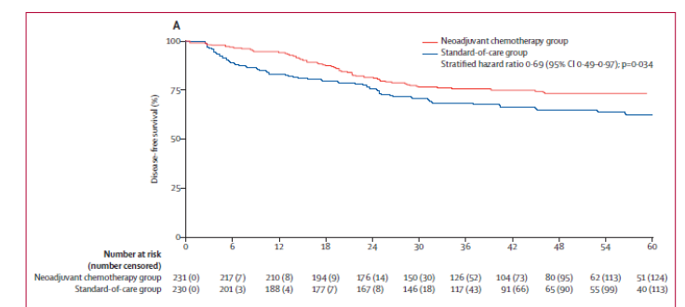
Abreviaturas: tSLEv: tiempo de supervivencia libre de evento; PtSLEv: prolongación del tiempo de supervivencia libre de evento.
 |  |  |  |  |  | Los 3 tiempos biográficos (3tB) | meses |  |  | días
 |  |  |  |  |  | Resto de t sin éxito | 10.6 | 17.6% |  | 322
 |  |  |  |  |  | PtSLEv por la intervención | 4.6 | 7.7% |  | 141
 |  |  |  |  |  | tSLEv sin la intervención | 44.8 | 74.6% |  | 1363
 |  |  |  |  |  |  | 60.00 |  |  | 1826
Gráfico "Los 3 tiempos biográficos (3tB)": Prolongación del tiempo medio de Supervivencia Libre de Evento (PtSLEv)

t-3, mFS A vs B
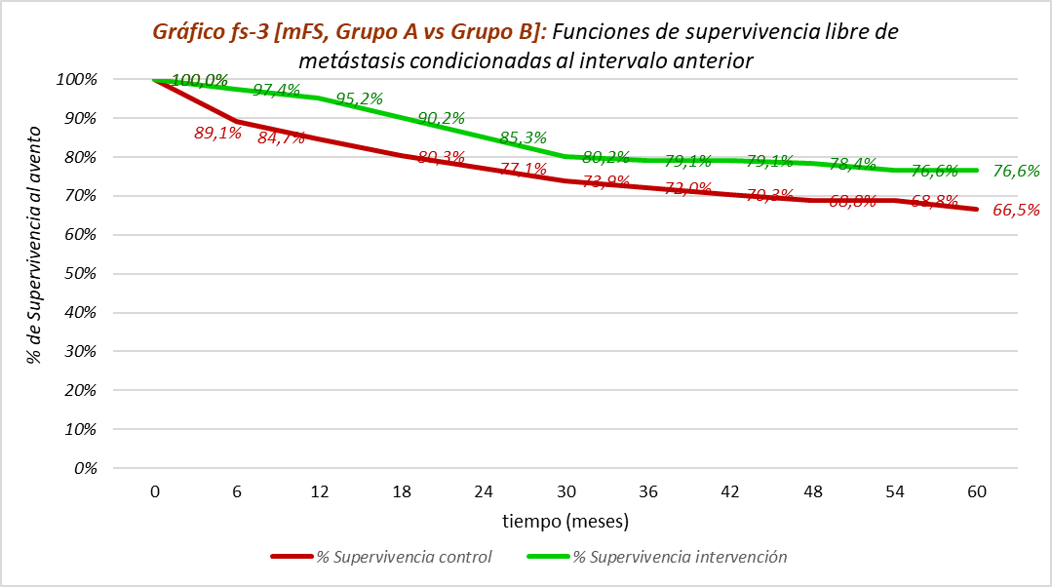
Calculadora del "Tiempo de Supervivencia Libre de Evento" (tSLEv) y de la "Prolongación del Tiempo de Supervivencia Libre de Evento (PtSLEv)"

20210501-ECA Prodige23, m60 CáRect-ava [NeoAdy vs no] +USU, +PFS =OS. Conroy
Conroy T, Bosset JF, Etienne PL, on behalf of the Unicancer Gastrointestinal Group and Partenariat de Recherche en Oncologie Digestive (PRODIGE) Group. Neoadjuvant chemotherapy with FOLFIRINOX and preoperative chemoradiotherapy for patients with locally advanced rectal cancer (UNICANCER-PRODIGE 23): a multicentre, randomised, open-label, phase 3 trial. Lancet Oncol. 2021 May;22(5):702-715.
Supervivencia Libre de metástasis (mFS) | Área Bajo la Curva (ABC) por polígonos |  |  |  | Supervivencia | meses |  |  |  |  | ABC políg, 6 meses | ABC políg, 12 meses | ABC políg, 18 meses | ABC políg, 24 meses | ABC políg, 30 meses | ABC políg, 36 meses | ABC políg, 42 meses | ABC políg, 48 meses | ABC políg, 54 meses | ABC políg, 60 meses
 | 60 |  |  |  | 100.0% | 60 |  |  |  |  | 6 | 12 | 18 | 24 | 30 | 36 | 42 | 48 | 54 | 60
mFS Grupo A vs Grupo B | 50.99 |  |  |  |  | El área de referencia representa | 60.0 | meses |  |  | 5.92 | 11.70 | 17.26 | 22.53 | 27.49 | 32.27 | 37.02 | 41.74 | 46.39 | 50.99
 | 46.10 |  |  |  |  |  |  |  |  |  | 5.67 | 10.89 | 15.84 | 20.56 | 25.09 | 29.47 | 33.74 | 37.91 | 42.04 | 46.10
 |  |  | Área Bajo la Curva (ABC) por píxeles | Tiempo medio de Supervivencia Libre de Evento (tSLEv) |  |  | Tiempo medio que permenecen con evento |  |  |  | p < 0,05 | p < 0,05 | p < 0,05 | p < 0,05 | p > 0,05 | p < 0,05 | p < 0,05 | p < 0,05 | p < 0,05 | p < 0,05
 |  | Área de referencia | 60 | 60.0 | meses |  | 0.00 | meses
mFS Grupo A vs Grupo B |  | Grupo A: NeoAdyuvante + Estándar; n= 231 | 50.99 | 51.0 | meses |  | 9.01 | meses
 |  | Grupo B: Estándar; n= 230 | 46.10 | 46.1 | meses |  | 13.90 | meses

 |  |  |  | Diferencia | 5 | meses | en | 60.0 | meses
 |  |  |  |  | 149 | días | en | 60.0 | meses

Tabla t-3: [mFS, Grupo A vs Grupo B]: Cálculo del "Tiempo medio de Supervivencia Libre de Evento (tSLEv)" por las áreas bajo las curvas |  |  |  |  |  | MEDIANAS DE SUPERVIVENCIA libre de progresión de metástasis
 | Grupo A: NeoAdyuvante + Estándar; n= 231 | Grupo B: Estándar; n= 230 |  |  |  | Grupo A: NeoAdyuvante + Estándar; n= 231 | Grupo B: Estándar; n= 230
En un área de: | Media tSLEv, | Media tSLEv, | Dif Medias = PtSLEv, | Dif Medias = PtSLEv, |  | Mediana de SLEv | Mediana de SLEv | Prolongación de la Mediana SLEv
60 meses | meses | meses | meses | días |  | meses | meses | meses

Supervivencia Libre de metástasis (mFS) | 51.0 | 46.1 | 4.9 | 149 |  | No alcanzada | No alcanzada | ------

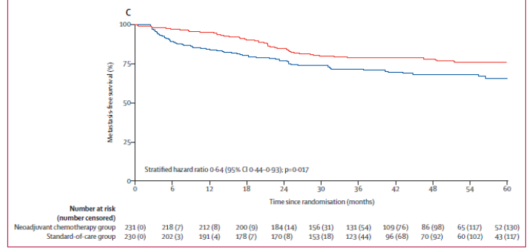
Abreviaturas: tSLEv: tiempo de supervivencia libre de evento; PtSLEv: prolongación del tiempo de supervivencia libre de evento.
 |  |  |  |  |  | Los 3 tiempos biográficos (3tB) | meses |  |  | días
 |  |  |  |  |  | Resto de t sin éxito | 9.0 | 15.0% |  | 274
 |  |  |  |  |  | PtSLEv por la intervención | 4.9 | 8.2% |  | 149
 |  |  |  |  |  | tSLEv sin la intervención | 46.1 | 76.8% |  | 1403
 |  |  |  |  |  |  | 60.00 |  |  | 1826

Gráfico "Los 3 tiempos biográficos (3tB): Prolongación del tiempo medio de Supervivencia Libre de Evento (PtSLEv)

